schemat
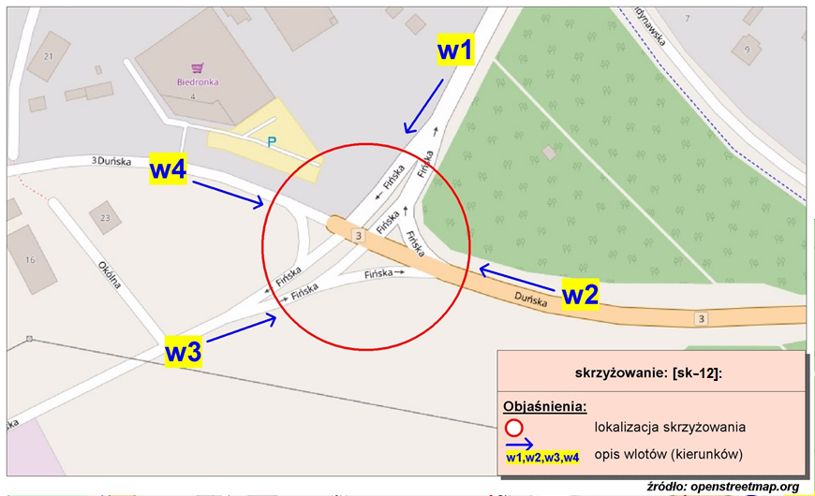
Pomiar ruchu kołowego i pieszego:
Skrzyżowanie ul. Fińska, ul. Skandynawska, ul. Duńska

w1-D8
Wlot w1 - rozkład relacji ruchu | - | 4 lipca 2018r. (środa)
 | SL | P | SP | Piesi | Rowerzyści
 | 13 | 1 | 2 | 0 | 0
 | 7 | 0 | 0 | 0 | 0
 | 2 | 0 | 0 | 0 | 0
 | 7 | 0 | 1 | 0 | 0
 | 13 | 1 | 2 | 0 | 0
 | 50 | 5 | 2 | 2 | 1
 | 130 | 17 | 7 | 3 | 0
 | 110 | 30 | 13 | 18 | 2
 | 135 | 11 | 16 | 16 | 0
 | 144 | 8 | 16 | 16 | 3
 | 112 | 10 | 26 | 40 | 3
 | 112 | 10 | 25 | 31 | 10
 | 120 | 12 | 21 | 22 | 3
 | 133 | 13 | 20 | 25 | 5
 | 142 | 14 | 30 | 23 | 5
 | 184 | 5 | 32 | 22 | 7
 | 153 | 6 | 30 | 37 | 6
 | 134 | 5 | 25 | 16 | 2
 | 127 | 4 | 21 | 10 | 4
 | 87 | 5 | 20 | 14 | 6
 | 71 | 3 | 20 | 36 | 2
 | 53 | 3 | 11 | 3 | 1
 | 36 | 1 | 4 | 0 | 0
 | 34 | 1 | 1 | 1 | 2

w2-D8
Wlot w2 - rozkład relacji ruchu | - | 4 lipca 2018r. (środa)
 | SL | P | SP | Piesi | Rowerzyści
 | 4 | 12 | 23 | 0 | 0
 | 4 | 9 | 8 | 0 | 0
 | 1 | 6 | 8 | 0 | 0
 | 2 | 11 | 9 | 0 | 0
 | 5 | 16 | 20 | 0 | 0
 | 7 | 18 | 50 | 0 | 0
 | 14 | 63 | 175 | 0 | 0
 | 42 | 85 | 181 | 0 | 0
 | 26 | 95 | 137 | 0 | 0
 | 23 | 69 | 136 | 0 | 0
 | 30 | 99 | 130 | 0 | 0
 | 42 | 125 | 135 | 0 | 0
 | 19 | 63 | 142 | 0 | 0
 | 27 | 72 | 135 | 0 | 0
 | 17 | 76 | 164 | 0 | 0
 | 22 | 68 | 162 | 0 | 0
 | 26 | 54 | 118 | 0 | 0
 | 19 | 58 | 111 | 0 | 0
 | 27 | 81 | 101 | 0 | 0
 | 22 | 128 | 81 | 0 | 0
 | 22 | 98 | 84 | 0 | 0
 | 16 | 110 | 56 | 0 | 0
 | 14 | 45 | 41 | 0 | 0
 | 10 | 18 | 18 | 0 | 0

w3-D8
Wlot w3 - rozkład relacji ruchu | - | 4 lipca 2018r. (środa)
 | SL | P | SP | Piesi | Rowerzyści
 | 23 | 1 | 47 | 0 | 0
 | 1 | 0 | 7 | 0 | 0
 | 0 | 0 | 10 | 0 | 0
 | 1 | 1 | 6 | 0 | 0
 | 1 | 5 | 3 | 0 | 0
 | 18 | 3 | 52 | 0 | 0
 | 35 | 3 | 107 | 0 | 0
 | 26 | 7 | 143 | 0 | 0
 | 14 | 4 | 40 | 0 | 0
 | 9 | 9 | 31 | 0 | 0
 | 23 | 7 | 26 | 0 | 0
 | 25 | 9 | 54 | 0 | 0
 | 12 | 12 | 56 | 0 | 0
 | 8 | 8 | 34 | 0 | 0
 | 9 | 12 | 23 | 0 | 0
 | 14 | 22 | 34 | 0 | 0
 | 21 | 38 | 85 | 0 | 0
 | 23 | 17 | 55 | 0 | 0
 | 9 | 10 | 25 | 0 | 0
 | 17 | 10 | 39 | 0 | 0
 | 65 | 3 | 128 | 0 | 0
 | 23 | 1 | 20 | 0 | 0
 | 44 | 1 | 44 | 0 | 0
 | 31 | 3 | 56 | 0 | 0

w4-D8
Wlot w4 - rozkład relacji ruchu | - | 4 lipca 2018r. (środa)
 | SL | P | SP | Piesi | Rowerzyści
 | 0 | 17 | 2 | 0 | 0
 | 2 | 14 | 1 | 0 | 0
 | 0 | 8 | 0 | 0 | 0
 | 2 | 5 | 0 | 0 | 0
 | 0 | 7 | 1 | 0 | 0
 | 4 | 11 | 2 | 0 | 0
 | 2 | 39 | 2 | 4 | 0
 | 11 | 57 | 5 | 16 | 0
 | 9 | 51 | 11 | 1 | 0
 | 8 | 55 | 11 | 0 | 0
 | 9 | 50 | 19 | 3 | 0
 | 27 | 55 | 22 | 5 | 0
 | 21 | 58 | 9 | 1 | 0
 | 14 | 50 | 9 | 4 | 0
 | 13 | 44 | 8 | 2 | 0
 | 11 | 79 | 14 | 1 | 0
 | 13 | 64 | 14 | 11 | 0
 | 14 | 58 | 8 | 1 | 0
 | 10 | 72 | 6 | 1 | 0
 | 13 | 73 | 10 | 5 | 0
 | 11 | 93 | 7 | 8 | 0
 | 4 | 42 | 6 | 1 | 0
 | 7 | 14 | 7 | 1 | 0
 | 2 | 13 | 4 | 1 | 0

